信用交易
融资融券市场交易数据统计(2023-01-13)

标的证券 | 融资融券余额（亿元） | 融资余额（亿元） | 融券余额（亿元） | 融资买入额（亿元） | 融资融券规模变化（亿元） | 融资余额增幅(‰) | 融券余额增幅(%)
统计数据 | 15,390.36 | 14,430.65 | 959.71 | 476.64 | -37.94 | -3.14 | 0.79
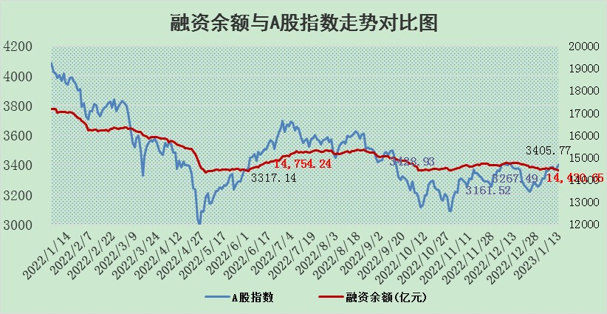

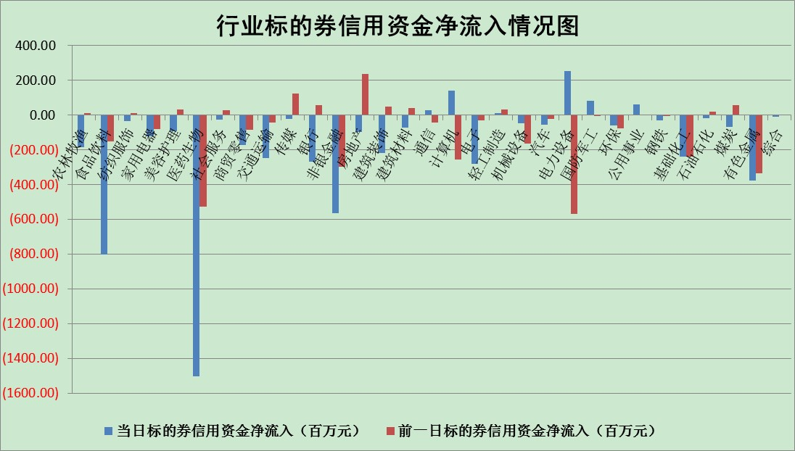

标的基金代码 | 标的基金简称 | 融资余额/市值(%) | 融资余额增幅(%) | 融资买入额/成交金额(%) | （融资余额净增额-融券余额净增额）/市值(‱) | 融券余额降幅(%) | ABS[（融资余额净增额-融券余额净增额）/市值净增额-1](%)
159902 | 华夏中小板ETF | 0.00 | 0.00 | 0.00 | 0.00 | 0.00 | 100.00
159915 | 易方达创业板ETF | 1.67 | -2.18 | 5151.01 | -1.71 | 16.70 | 101.18
159919 | 嘉实沪深300ETF | 4.33 | -1.20 | 0.30 | -5.17 | 0.44 | 103.51
159920 | 华夏恒生ETF | 71.57 | -0.11 | 5.96 | -8.07 | -5.79 | 105.34
159922 | 嘉实中证500ETF | 0.36 | 7.08 | 312.12 | -0.38 | -0.72 | 100.47
159925 | 南方沪深300ETF | 0.01 | 26.79 | 0.01 | 0.19 | 0.00 | 99.85
159928 | 消费ETF | 0.70 | 5.00 | 6.87 | 0.62 | -18.60 | 99.77
159934 | 易方达黄金ETF | 474.77 | -0.29 | 23.44 | -138.32 | 0.00 | 887.82
159939 | 全指信息技术ETF | 0.67 | -0.77 | 13.54 | -2.14 | -172.28 | 111.20
159940 | 全指金融地产ETF | 0.14 | 0.21 | 0.02 | 0.03 | 0.00 | 99.98
159995 | 半导体芯片ETF | 2.06 | 0.45 | 300.26 | 0.52 | -3.52 | 94.71
159997 | 天弘中证电子ETF | 2.32 | -1.61 | 6.70 | -3.80 | -0.23 | 116.57
159998 | 天弘中证计算机主题ETF | 0.26 | -11.26 | 0.06 | -3.32 | 0.00 | 100.00
510050 | 华夏上证50ETF | 9.16 | 0.03 | 84.41 | 0.62 | 1.34 | 99.70
510180 | 华安上证180ETF | 0.46 | -0.01 | 0.19 | -0.24 | -20.45 | 100.17
510880 | 华泰柏瑞红利ETF | 0.24 | -15.09 | 0.62 | -4.14 | 63.84 | 107.45
510900 | 易方达恒生H股ETF | 102.54 | -0.47 | 1.69 | -47.94 | 0.00 | 145.44
511010 | 5年期国债ETF | 46.48 | -0.02 | 2.97 | -0.93 | 0.00 | 142.62
511380 | 可转债及可交换债券ETF | 9.75 | 0.68 | 1.34 | 6.54 | 0.00 | 49.17
512000 | 全指证券ETF | 6.40 | -1.12 | 20.14 | -8.60 | -3.75 | 105.73
512010 | 沪深300医药卫生ETF | 4.01 | -3.11 | 14.73 | -13.84 | -2.53 | 107.94
512070 | 沪深300非银ETF | 1.34 | 3.46 | 55.92 | -0.65 | -92.34 | 100.10
512400 | 南方中证申万有色金属ETF | 1.53 | 0.11 | 1.38 | -14.40 | -31.29 | 132.35
512580 | 广发中证环保产业ETF | 0.63 | -4.72 | 0.13 | -3.04 | 0.21 | 90.37
512660 | 国泰中证军工ETF | 3.32 | 1.32 | 14.53 | 4.78 | 1.01 | 96.06
512800 | 华宝中证银行ETF | 14.40 | -1.59 | 1.99 | -30.99 | -20.64 | 148.42
512980 | 广发中证传媒ETF | 1.25 | 0.91 | 196.42 | 1.13 | 0.00 | 99.14
515030 | 华夏中证新能源汽车ETF | 1.76 | -1.26 | 48.71 | -2.35 | -0.34 | 107.36
515050 | 华夏中证5G通信主题ETF | 1.72 | -0.01 | 62.31 | 0.00 | 0.25 | 99.99
515070 | 华夏中证人工智能ETF | 1.18 | 0.27 | 1.25 | 0.32 | 0.00 | 99.43
标的股票比较指标 |  | 融资余额/流通A股市值(%) | 融资余额增幅(%) | 融资买入额/成交金额(%) | （融资余额净增额-融券余额净增额）/流通A股市值(‱) | 融券余额降幅(%) | ABS[（融资余额净增额-融券余额净增额）/流通A股市值净增额-1](%)
前十名标的个股 |  | 仁东控股 | 兆新股份 | 腾景科技 | 楚天龙 | 昂立教育 | 宇邦新材
 |  | 数码视讯 | 美格智能 | 农业银行 | 五洲医疗 | 南模生物 | 力量钻石
 |  | 全柴动力 | 楚天龙 | 联美控股 | 奕东电子 | 晨光新材 | 熵基科技
 |  | 亚通股份 | 晶澳科技 | 华创阳安 | 财富趋势 | 依米康 | 腾远钴业
 |  | 莱茵生物 | 冰山冷热 | 南模生物 | 华兰疫苗 | 新华传媒 | 联特科技
 |  | 海兰信 | 怡合达 | 江南水务 | 江波龙 | 冠豪高新 | 国盾量子
 |  | 超捷股份 | 亚虹医药 | 光大银行 | 冰山冷热 | 百川能源 | 隆基绿能
 |  | 先惠技术 | 通达股份 | 景兴纸业 | 喜悦智行 | 永安行 | 骏成科技
 |  | 尖峰集团 | 宁波精达 | 嘉化能源 | 派能科技 | 银河微电 | 博汇科技
 |  | 中体产业 | 迪威尔 | 亚盛集团 | 兆新股份 | 中洲控股 | 祥明智能
后十名标的个股 |  | 泽达易盛 | 和达科技 | 中航电测 | 鹿山新材 | 模塑科技 | 奥泰生物
 |  | 岱美股份 | 科达利 | 步步高 | 标榜股份 | 厦门港务 | 盈趣科技
 |  | 飞科电器 | 通灵股份 | 美凯龙 | 凯旺科技 | 高铁电气 | 翠微股份
 |  | 皇马科技 | 诺思格 | 泽达易盛 | 宣泰医药 | 交运股份 | 宁波方正
 |  | 中国人寿 | 华峰铝业 | 泛海控股 | 超捷股份 | 顺发恒业 | 北京君正
 |  | 继峰股份 | 迪哲医药 | 永冠新材 | 天德钰 | 国际医学 | 霍普股份
 |  | 盐津铺子 | 盐津铺子 | 东旭光电 | 何氏眼科 | 新点软件 | 南大环境 | ;
 |  | 奕瑞科技 | 黑芝麻 | 飞科电器 | 黑芝麻 | 金域医学 | 中一科技
 |  | 鸿路钢构 | 常宝股份 | 恒辉安防 | 和达科技 | 国电电力 | 百润股份
 |  | 沪农商行 | 凯旺科技 | 仁东控股 | 张小泉 | 国际实业 | 江波龙
说明：1.以上普通交易数据和信用交易数据皆以交易日收盘后数据为基准；2.上述标的证券总数据只计算标的证券市场总数据，不包括从标的证券中调出去标的证券数据，所以与交易所公布的总值略有不同； 3.上述行业采用申万一级行业分类；4.以上标的基金和标的个股中比较的6个指标值中：前5个（从左至右）为正向指标，值越大排名越靠前；第6个为逆向指标，值越小，排名越靠前；5.第6个指标中ABS[]表示求绝对值，其主要用于考量信用资金相对净流入对股价相对净变化的贡献程度；6.数据来源：wind，交易所。

 | 证券代码 | 新增融资余额 | 融资买入额 | 融资买入增幅前10
远大智能 | 002689 | 28175353 | 42268582 | 199%
亚太股份 | 002284 | 21555247 | 34242865 | 82%
赛诺医疗 | 688108 | 72122899 | 101076547 | 78%
湖南发展 | 000722 | 66023557 | 137112987 | 75%
柘中股份 | 002346 | 14584119 | 36845980 | 58%
国城矿业 | 000688 | 24683149 | 48240585 | 54%
兆新股份 | 002256 | 1985058 | 4066269 | 52%
凯美特气 | 002549 | 33806472 | 61340055 | 52%
华昌达 | 300278 | 13474542 | 19303225 | 48%
新华联 | 000620 | 27311937 | 39201759 | 43%

 | 证券代码 | 新增融资余额 | 融资买入额 | 融资买入增幅前10
兔宝宝 | 002043 | 73310337 | 89923983 | 334%
捷昌驱动 | 603583 | 26026415 | 31686727 | 262%
湘财股份 | 600095 | 94196837 | 132280449 | 252%
中谷物流 | 603565 | 49103883 | 60098371 | 234%
中青宝 | 300052 | 24215352 | 31377809 | 98%
顾家家居 | 603816 | 138518545 | 188424210 | 78%
喜临门 | 603008 | 31503289 | 48351944 | 77%
财信发展 | 000838 | 10831830 | 17666790 | 74%
苏州银行 | 002966 | 10578096 | 19143736 | 72%
金诚信 | 603979 | 23858538 | 36098133 | 60%

